表紙
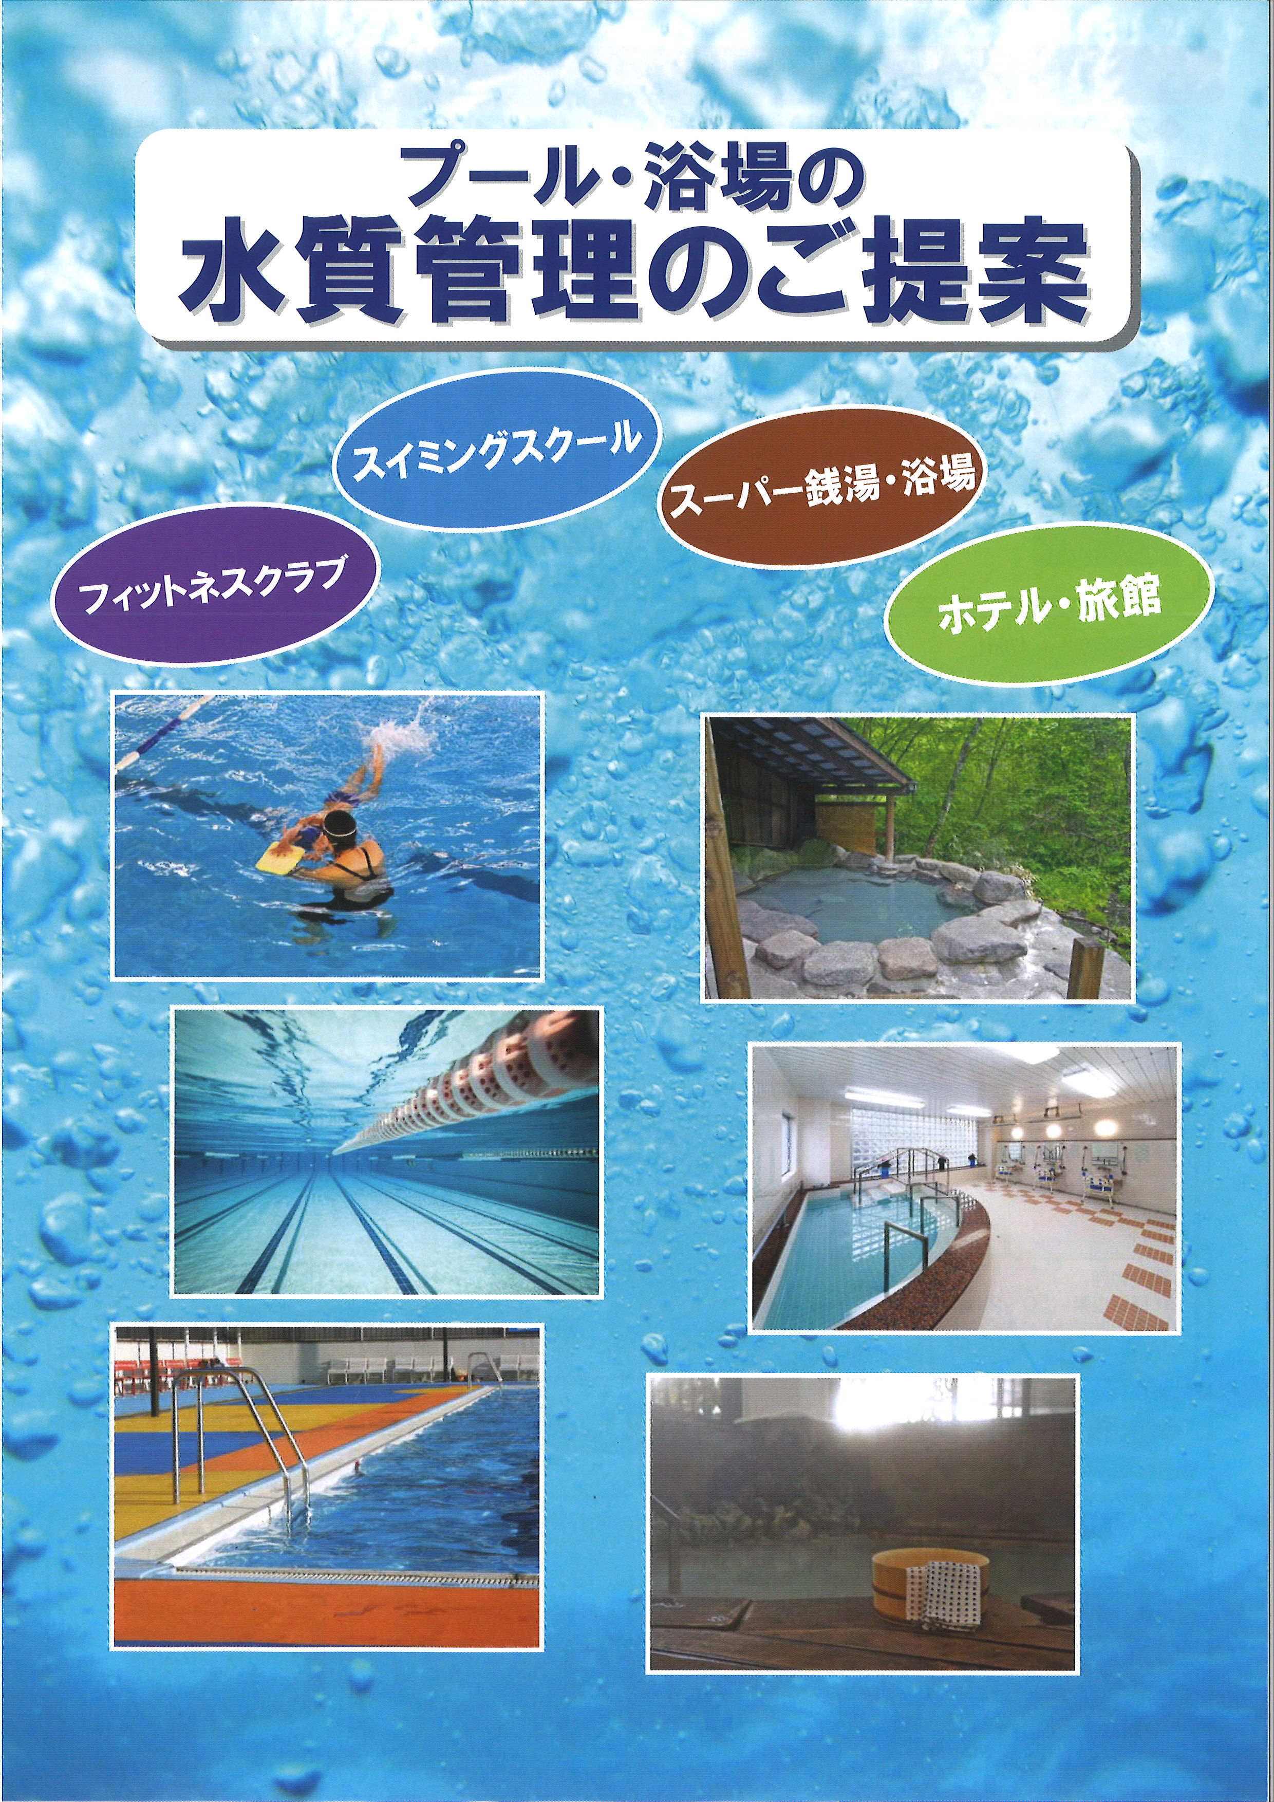
下記現在のチラシ表紙になります。
新たなデザインの作成をお願い致します。

1ｐ
プール用水質浄化剤
アクアピルシリーズ

プール水中の有機物の汚れや濁りを除去。塩素の過投入を防ぎ、透明で快適な水質を作ります。
ボール型はカプセル表面の青い点に備え付けのピンで穴を開け、ヘアキャッチャーに投入。効果：約１週間。
プールクリアーは薬液注入ポンプ、もしくはプールに直接投入してご利用できます。
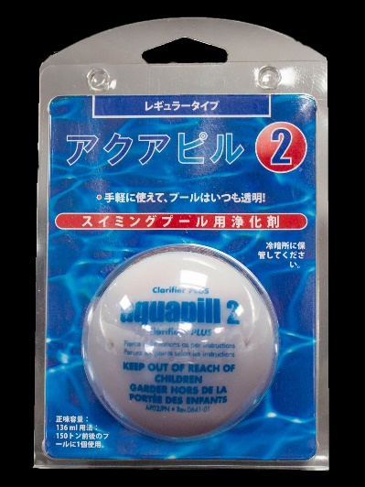
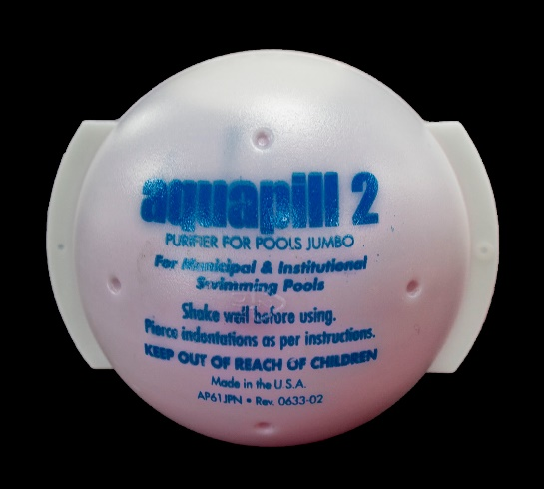
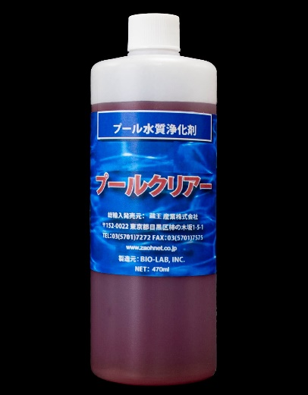

アクアピル２R 136ｍｌ | アクアピル２J 450ｍｌ |  | プールクリアー 470ｍｌ
有機系凝集剤 | 有機系凝集剤 |  | 有機系凝集剤
レギュラータイプ（小型プール用） | ジャンボタイプ（大型プール用） |  | 5～10倍に希釈しプールに直接投入。
100～200トンプールに１個使用。 | 300～400トンプールに１個使用。 |  | 100トン当たり原液20～30ｍｌ/毎日
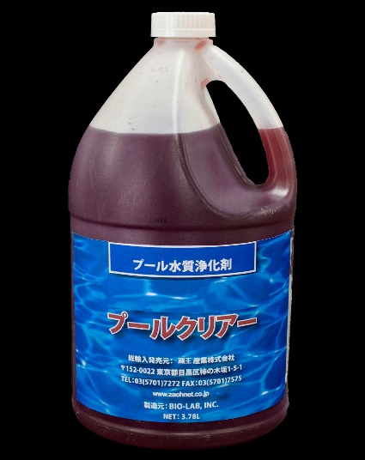
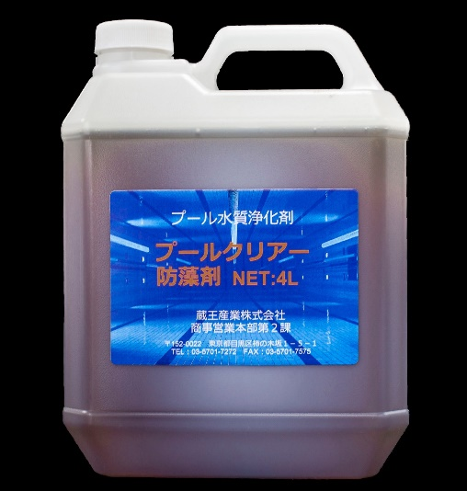
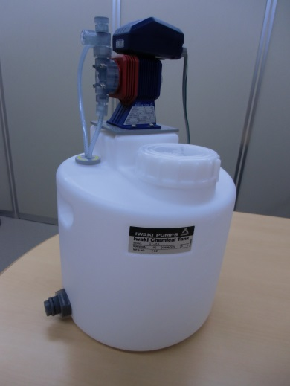

プールクリアー 3.78L | プールクリアー防藻剤 4L |  | 薬注ポンプタンクセット
有機系凝集剤 | 有機系防藻剤 |  | プールクリアー3.78Lや防藻剤3.78Lの
薬液注入ポンプで使用して自動注入。 | 薬液注入ポンプで使用して自動注入。 |  | 自動注入用セット。
100トン当たり原液20～30ｍｌ/毎日 | 100トン当たり原液20～30ｍｌ/毎日 |  | タンク容量：25L
 |  | 使用前 |  | 使用後
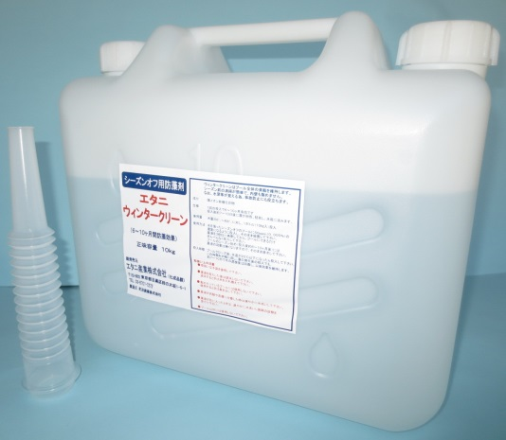
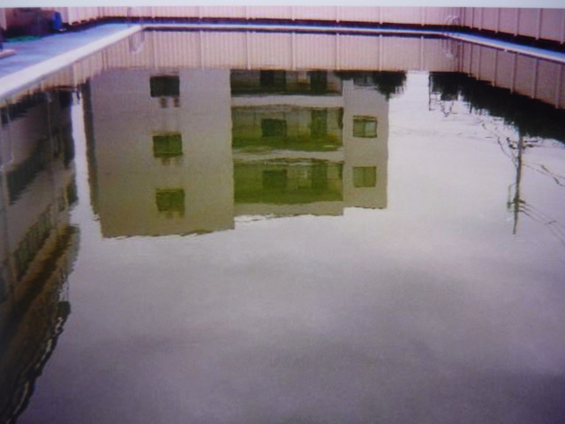
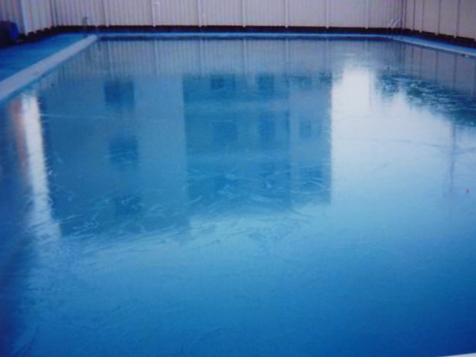

シーズンオフプール用防藻剤 ウィンタークリーン 10Kg
ウインタークリーンは長期間プール全体の美観を維持し、シーズン前の清掃も簡単になります。
250トン～400トンのプールに対してボトル1本（10Kg入)投入します。 1回の投入で6～8ヶ月有効です。
プール内壁も痛めません。なお、水深等が見える為、事故防止にも役立ちます。

２ｐ


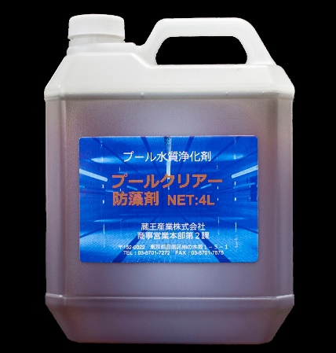
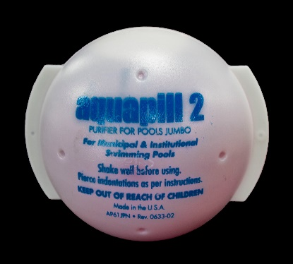
 | プール浄化剤 直接投入用 | プール水質管理 塩素濃度測定器及び試薬

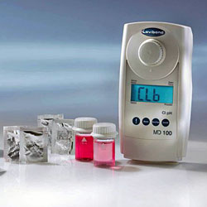

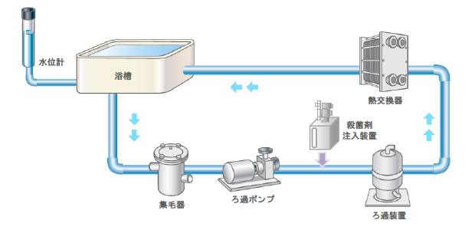

プール水循環フロー

プール浄化剤 集毛器へ投入 |  |  | 自動注入装置へ投入

３ｐ
浴槽水用水質浄化剤
スパーピルシリーズ

浴槽水中の有機物の汚れや濁りを除去。塩素の過投入を防ぎ、透明で快適な水質を作ります。
ボール型はカプセル表面の青い点に備え付けのピンで穴を開け、ヘアキャッチャーに投入。効果：約１週間。

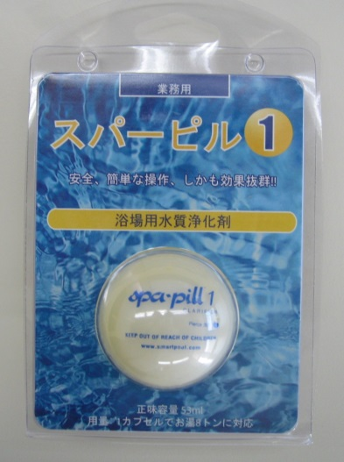
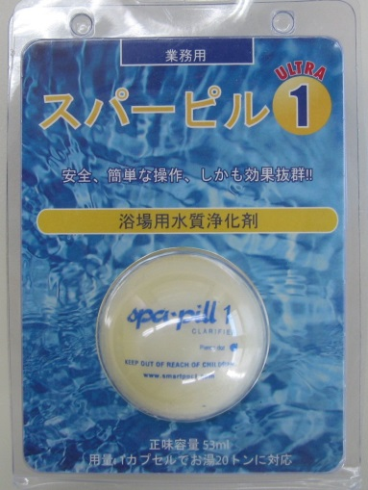
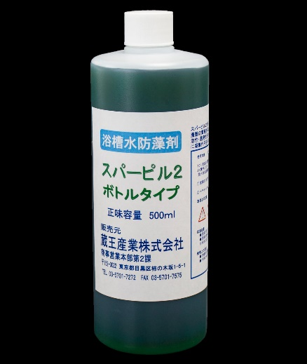

スパーピル１R 45ｍｌ | スパーピル１U 45ｍｌ |  | スパーピル２ 500ｍｌ
有機系凝集剤 | 有機系凝集剤 |  | 有機系防藻剤
レギュラータイプ（小型浴槽用） | ウルトラタイプ（大型浴槽用） |  | 5～10倍に希釈し浴槽に直接投入。
水量8トンまでの浴槽に1個使用。 | 水量23トンまでの浴槽に1個使用。 |  | 10トン当たり原液10ｍｌ/毎日
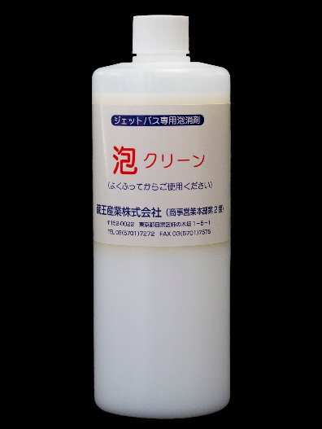
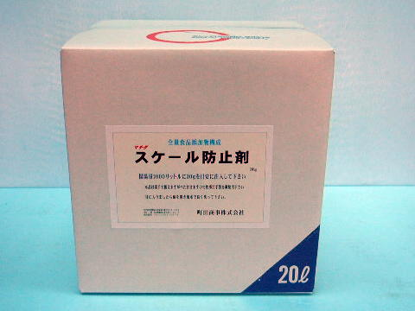

バブルフラッシュ 470ｍｌ | 泡クリーン 500ｍｌ |  | スケール防止剤 20L
ジャグジー・ジェットバス用配管洗浄剤 | 浴槽水等の消泡剤。 |  | 浴槽周りや配水管内に蓄積する
油脂汚れの除去、菌繁殖の予防。 | 低濃度で優れた消泡効果を発揮します。 |  | 各種カルシウムの蓄積防止。
1本で2～3トン対応 | 1トン当たり5～10ｍｌ/随時 |  | 1トン当たり30ｍｌ/毎日
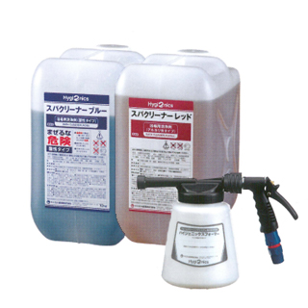
 |  | フォームクリーニングシステム

フォームガン スパクリーナーレッド（ｱﾙｶﾘ性）・ブルー（酸性）
洗浄剤を泡にする事で、壁や床にしっかりと付着！汚れにアタックしている時間が長いので、
洗剤の効力が十分に発揮でき、少しの力で汚れを落とす事が可能になりました!!
疲労軽減・業務効率向上。

４ｐ
特殊洗浄剤

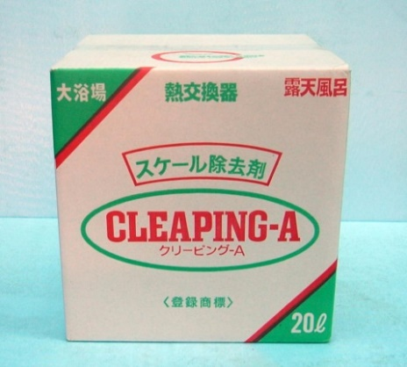
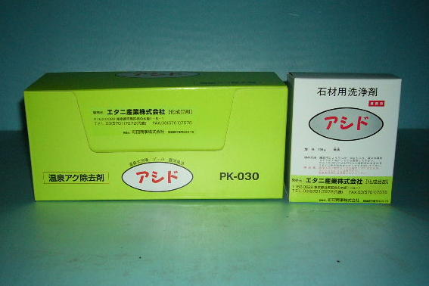
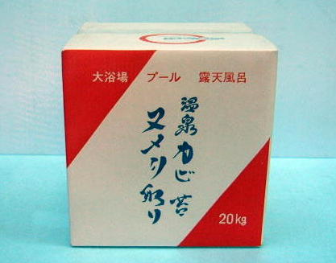

アシド 80ｇ×30袋 500ｇ×6 | クリーピングA 20Kg | 温泉カビ・苔・ヌメリ取り 20Kg
鉄分の染み、黄ばみ除去。 | スケール除去剤 | バクテリア類の汚れ、黒カビ、青藻、
ジョウロで散布するだけの簡単作業。 | スケールの厚みにより原液～２倍程度の | ヌメリ等の除去。
十和田石・白御影石には、抜群の効果。 | 希釈で散布して下さい。 | 油脂汚れも分解殺菌洗浄します。
●無臭酸性ヌメリ取り 20ｋｇ
洗い場周辺のボディーソープ等（界面活性剤）のヌメリには、抜群の効果を発揮致します。
●ガラス鏡洗浄剤 １L×３本
温泉大浴場の大ガラス･鏡に付着するウロコ取り。
●カラン洗浄剤 １L×３本
カラン、シャワーヘッド、トイレ内のメッキ製品の洗浄剤。
●木製風呂黒ずみ洗浄剤 １L×３本
微粒子の鉱物イオンが染込み、酸化する事により発生する黒ずみ成分を分解します。
●ろ過機洗浄剤 20Kg
循環濾過器・ボイラー・熱交換器･配管等に付着した湯垢･人脂・バクテリア等を微粒子状に溶解して排出します。
●強力サビスケール取り １L
スケール(カルシウム系)やタイル等に染み込んだサビ染みを素早く分解し、短時間でガンコな汚れを落とします。
●浴場用洗剤 1.8L×3 1.8L×6
アルカリ洗剤ですが素手で扱え多目的に優れた洗浄力を発揮します。（化粧品落としの基剤で構成）
●強力洗剤 ミセル 1.8L×3
厨房の床などの長年蓄積した油脂汚れに優れた洗浄力を発揮致します。
●流し口パイプクリーン 10Kg
流し口配管に付着した油脂、ヌタヌタ、毛髪等の溶解除去。
●便器黒ずみ・黄ばみ洗浄剤 １L×３本
便器の黒い滴れ、黄バミ、色ボケ、水垢、目皿、トラップ内の尿石及び悪臭、床面のタイル、目地の汚れ等。
●トイレ尿石取り １L×12
便器の目皿、トラップ、配管内に付着した尿石の分解、トイレ床面に付着した汚れの洗浄。
●CSクリーナー
水の分子を微細化し汚れの間に染み込んでいき汚れを脱離する洗浄効果をもたらします。
●CSバイオ
善玉バクテリアが主成分で悪臭の元を二酸化炭素と水に分解し、自然に還元します。
■ノンスリップE 10Kg
転倒事故防止
タイル・石材の滑り止め。
施工は簡単、塗って止める液体ブレーキ。

■二酸化塩素タブレット オキシデン 23ｇ錠剤×10
レジオネラ対策
塩素剤では難しいバイオフィルム（生物膜）を破壊し、徹底除菌を実現。
幅広いｐH範囲（1～10）で使用可能。

５・６ｐ
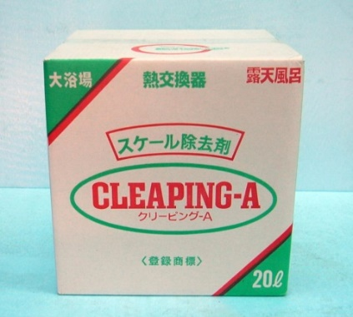
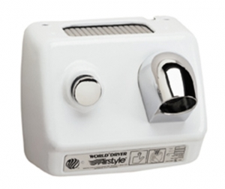
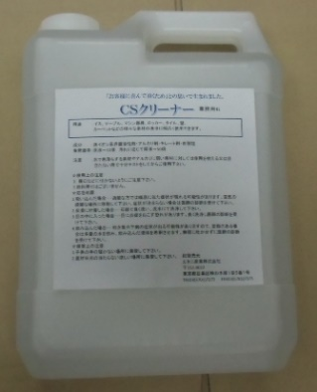
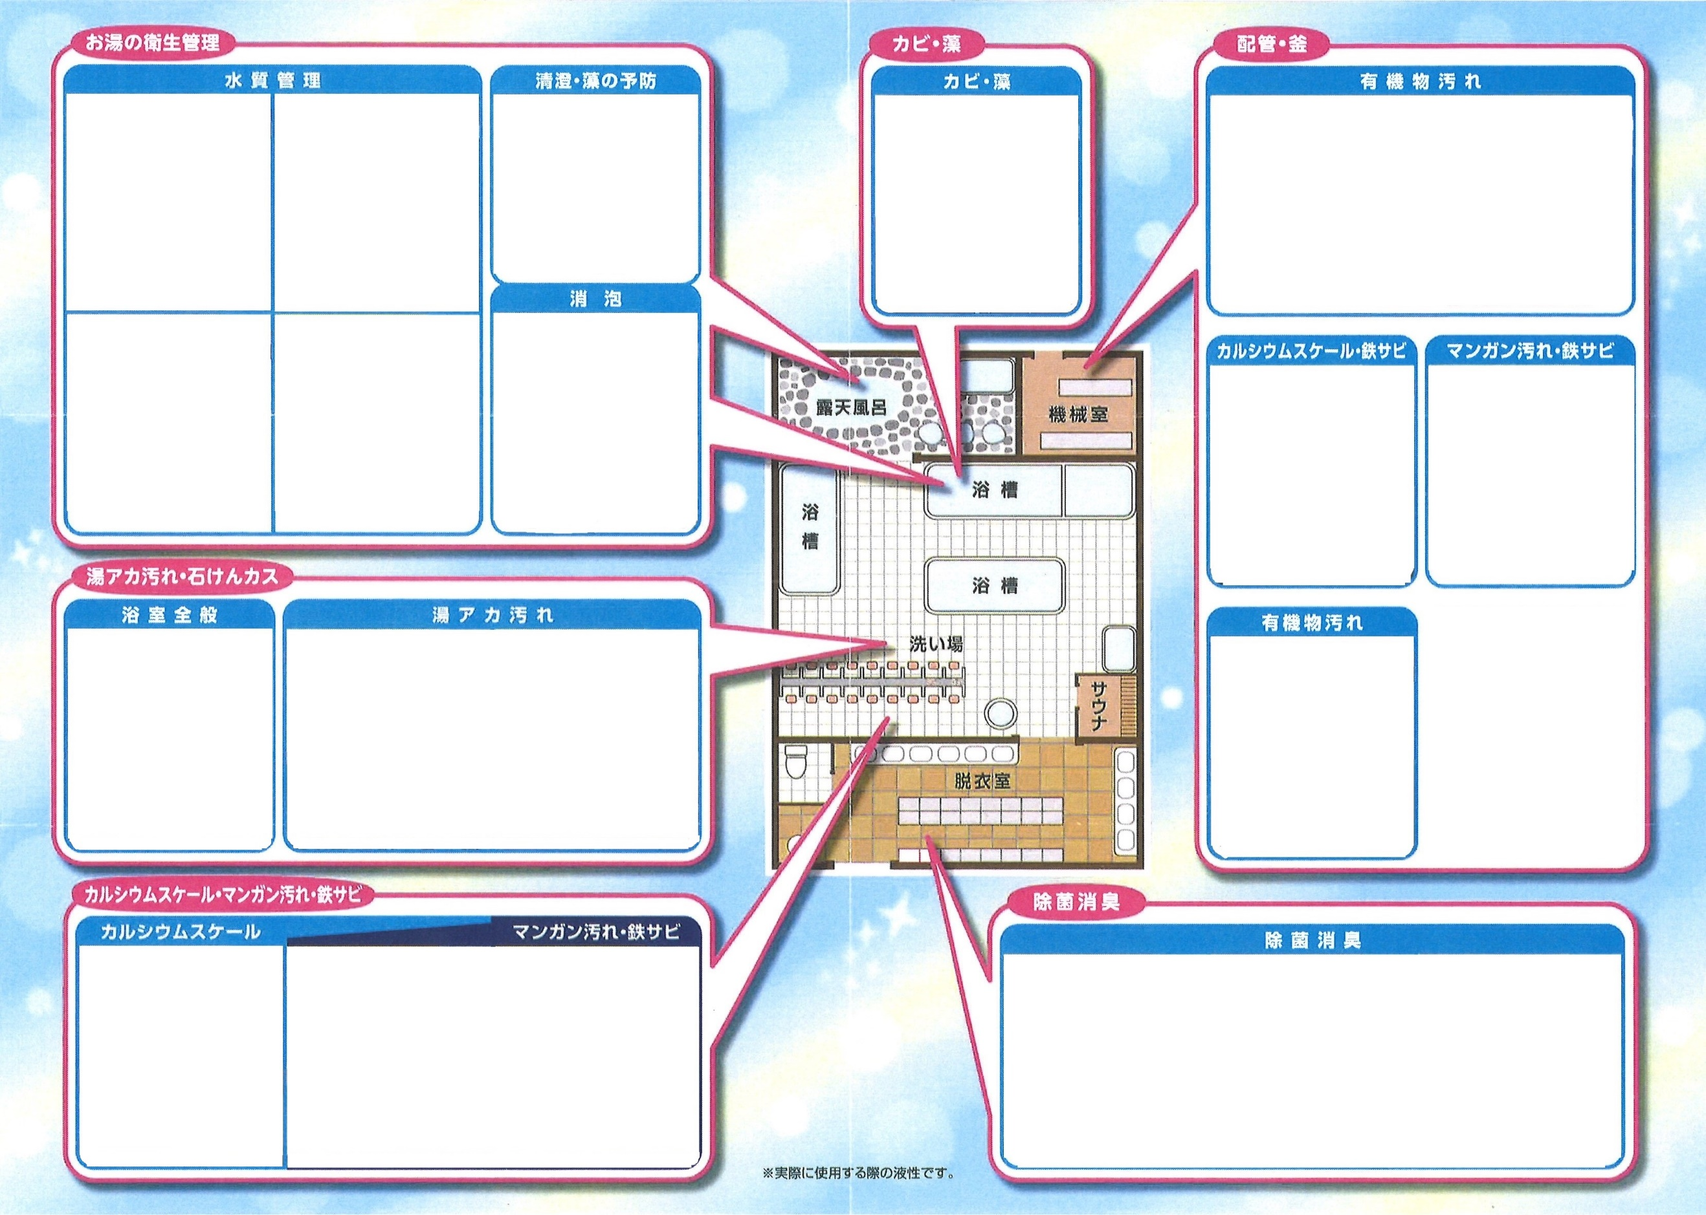
水中クリーナー

水底のごみ取り
ろ過機・配管内有機物除去

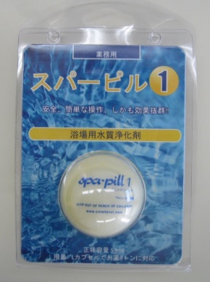

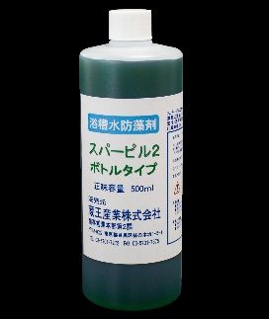
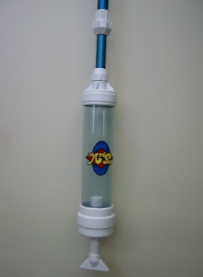
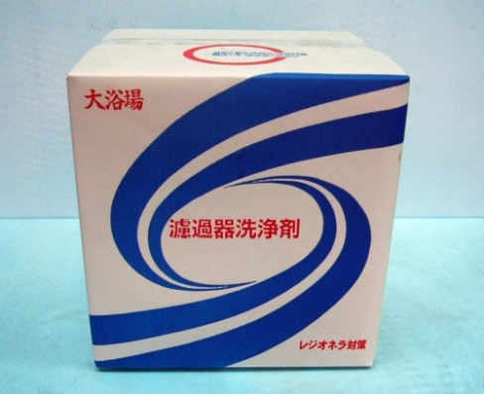


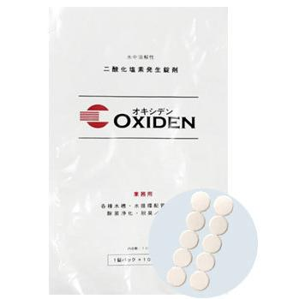
残留塩素測定試薬
残留塩素測定試薬
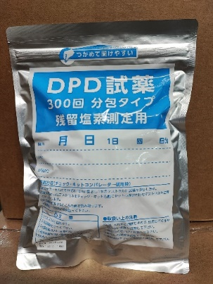

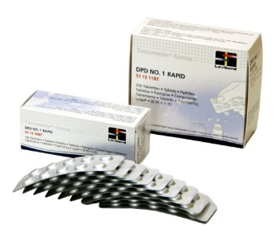

特殊洗浄剤

カビ・ヌメリ取り
石材・タイル滑り止め
ガラス・鏡・カラン洗浄剤
残留塩素測定器

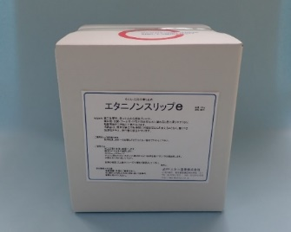
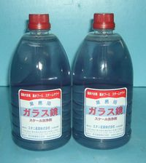
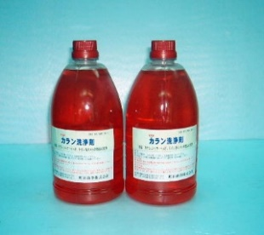
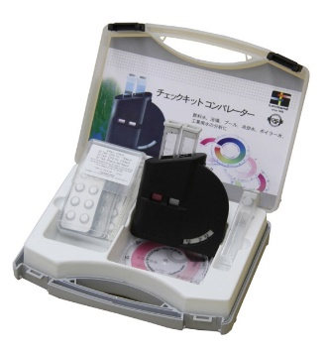

ヘアドライヤー・洗浄剤

ヘアドライヤー
洗浄・除菌・消臭

７ｐ
水質測定器及び試薬
ロビボンド水質検査器



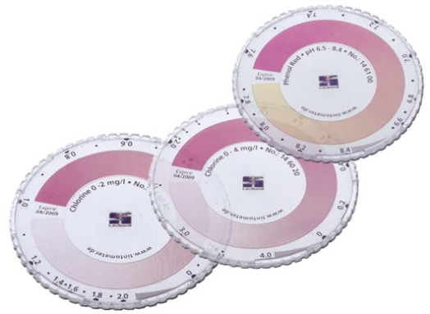

チェックキット | ﾁｪｯｸｷｯﾄ用 試験管・各種比色ディスク
残留塩素濃度測定器（比色測定法） | 買替用：塩素濃度ディスク（0～2.0㎎/L）
プール用（遊離残留塩素・総残留塩素・ｐH） | ｐH フェノールレッド用ディスク（6.5～8.4）
お風呂用（遊離残留塩素・総残留塩素） | ｐH BTB用ディスク（6.0～7.6）

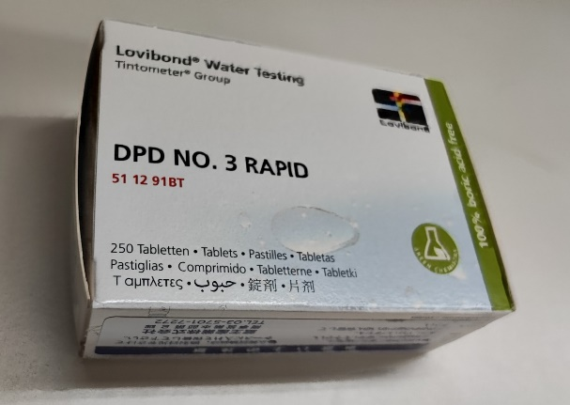

DPD№１ 錠剤タイプ 100・250錠入り | DPD№３ 錠剤タイプ 250錠入り
遊離残留塩素濃度測定用 | 総残留塩素濃度測定用
緩衝液不要の1剤タイプ。（比色測定用・ﾃﾞｼﾞﾀﾙ測定用） | 緩衝液不要の1剤タイプ。（比色測定用・ﾃﾞｼﾞﾀﾙ測定用）
10年間の長期品質保証、極めて正確な発色精度。 | 10年間の長期品質保証、極めて正確な発色精度。
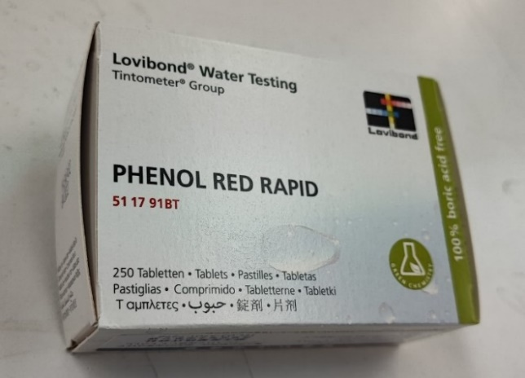
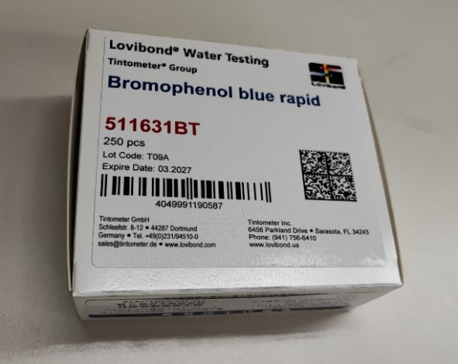

ｐH測定用フェノールレッド 錠剤タイプ 250錠入り | ｐH測定用 BTB 錠剤タイプ 250錠入り
ｐH測定範囲：6.5～8.4 | ｐH測定範囲：6.0～7.6
比色測定用：ラピッド錠剤・ﾃﾞｼﾞﾀﾙ測定用：ﾉｰﾏﾙ錠剤 | 比色測定用：ラピッド錠剤
10年間の長期品質保証、極めて正確な発色精度。 | 10年間の長期品質保証、極めて正確な発色精度。

８ｐ
デジタル測定器

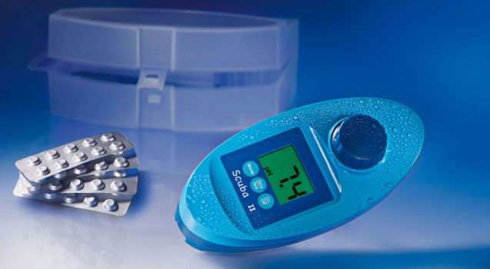

MD-100 | スクーバⅡ
残留塩素濃度測定範囲：0.01～6.00㎎/L | 残留塩素濃度測定範囲：0.1～6.0㎎/L
ｐH測定範囲：6.5～8.4 | ｐH測定範囲：6.5～8.4
IP68防水構造 | IP68防水構造
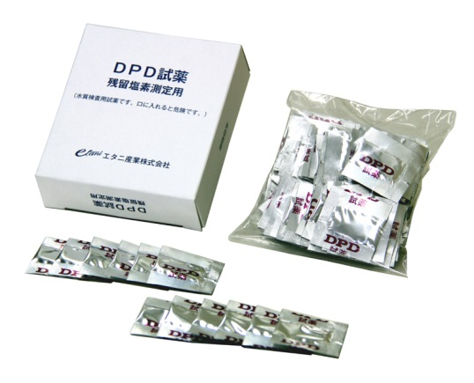
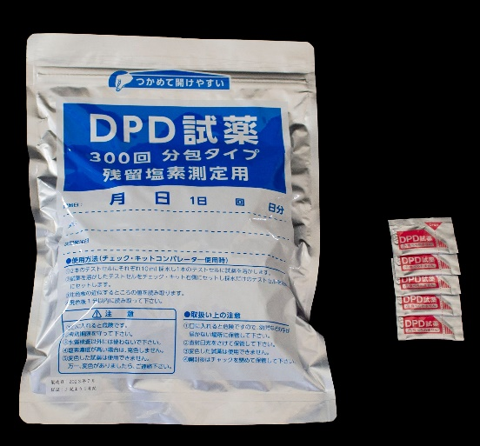

DPD№１ 粉末タイプ １００包 | DPD№１ 粉末タイプ ３００包
遊離残留塩素濃度測定用 | 遊離残留塩素濃度測定用
緩衝液不要の1剤タイプ。（比色、ﾃﾞｼﾞﾀﾙ両用） | 緩衝液不要の1剤タイプ。（比色、ﾃﾞｼﾞﾀﾙ両用）
1年間の品質保証 | 1年間の品質保証
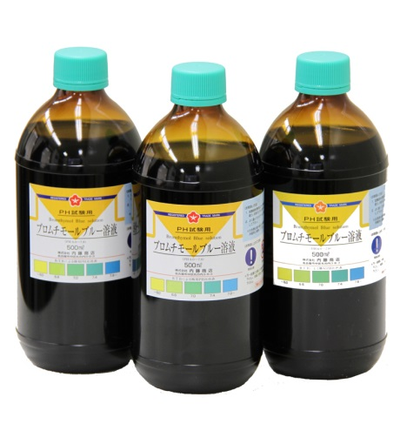
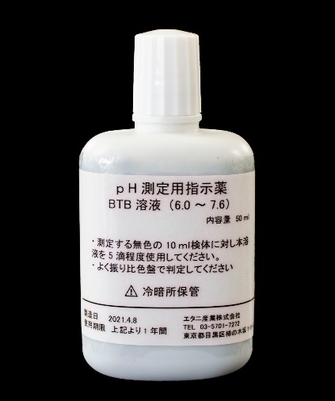

BTB溶液 500ｍｌ | BTB 50ｍｌ
ｐH測定範囲：6.0～7.6 | ｐH測定範囲：6.0～7.6
比色測定用 | 比色測定用
徳用大型ボトル | 50ｍｌ点眼容器

９ｐ
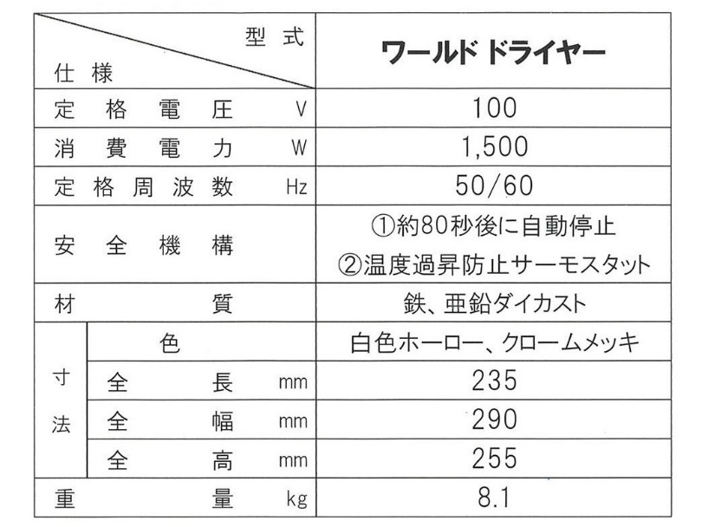
壁付型ヘアドライヤー

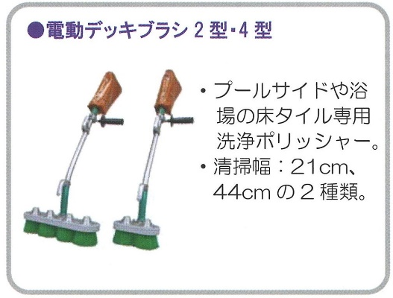
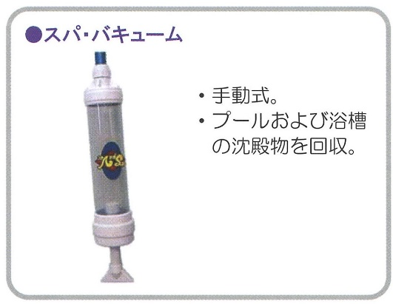


コードレス ２WEYポリッシャー ランチャープロ | 振動式ポリッシャー ジャンピー






プール水・浴槽水の水質検査

プール水６項目セット
一般細菌、大腸菌、有機物（過マンガン酸カリウム消費量）、ｐH値、濁度、残留塩素
トリハロメタン５項目セット
（ｸﾛﾛﾎﾙﾑ、ｼﾞﾌﾞﾛﾓｸﾛﾛﾒﾀﾝ、ﾌﾞﾛﾓｼﾞｸﾛﾛﾒﾀﾝ、ﾌﾞﾛﾓﾎﾙﾑ、総ﾄﾘﾊﾛﾒﾀﾝ）
浴槽水３項目セット
大腸菌群、有機物（過マンガン酸カリウム消費量）、濁度
浴槽水５項目セット
大腸菌群、有機物（過マンガン酸カリウム消費量）、濁度、色度、ｐH値
レジオネラ属菌（定量検査）

